关系图
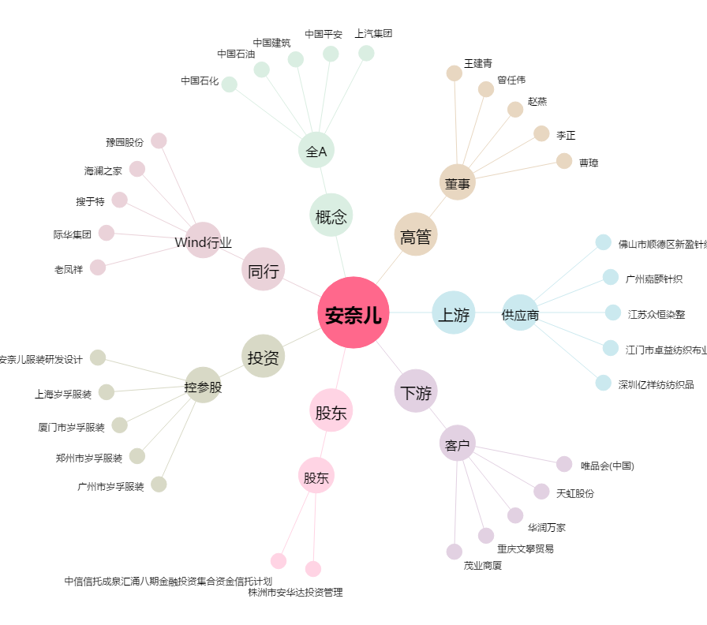
安奈儿[002875.SZ] - 关系概览图

